Основные показатели проекта
Таблица. Прибыли и убытки за 4 года, тыс. руб. |  |  |  |  |  | Таблица. Показатели эффективности
Показатели | 2025-2026 | 2026-2027 | 2027-2028 | 2028-2029 |  | № | Показатель | Значнеие
Выручка (поступления от реализации) | 0.00 | 8500.00 | 10500.00 | 20000.00 |  | 1 | Ставка дисконтирования, % | 30.0 | https://www.ocenka-sp.ru/stavka-diskontirovaniya-2025
Себестоимость (затраты) | 2694.05 | 5861.19 | 8005.13 | 10939.27 |  | 2 | IRR на 31.12.xx, % | 33.0
Прибыль/убыток | -2694.05 | 2638.81 | 2494.87 | 9060.73 |  | 3 | Срок окупаемости (номинальный), лет | 3.5
Налог на прибыль(УСН 3%) | 0.00 | 255.00 | 315.00 | 600.00 |  | 4 | Срок окупаемости (дисконтированный), лет | 3.9
Чистая прибыль | -2694.05 | 2383.81 | 2179.87 | 8460.73 |  | 5 | NPV, руб. | 292.7
 |  |  |  |  |  | 6 | PI, % | 109.8
аккредитация как айти компания |  |  |  |  |  | 7 | ARR, % | 86.1
 |  |  |  |  |  | 8 | IRR, % | 33.0
Налог по УСН - 3% на доход |  |  |  |  |  | 9 | EVA, руб. | 7560.7

Все расчеты сделаны по реалистичному сценарию.

Основные покахатели проекта, графическое изображение, на 2028-2029 год

Показатель | Значения |  | Анализ чувствительности выполнен для 4-го года проекта (2028–2029), когда продукт выходит на устойчивый операционный режим
Цена, тыс.руб/ед | 3333.33
Объем выпуска, ед | 6
Выручка, тыс. руб | 20000
Постоянные затраты, тыс. руб | 8,185.67
Переменные затраты на 1 единицу, тыс. руб/ед | 458.93
Затраты, тыс. руб | 10939.27
Прибыль, тыс. руб. | 9060.73

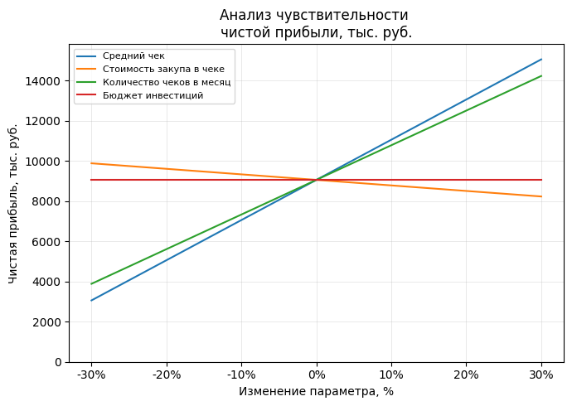

синяя – изменение среднего чека (цены); оранжевая – изменение переменных затрат на единицу (стоимость закупки в чеке); зелёная – изменение количества чеков (объёма продаж); красная – бюджет инвестиций |  |  |  |  |  |  |  | График показывает, что прибыль проекта сильнее всего зависит от выручки: и средний чек, и количество чеков дают почти линейный и очень заметный рост или падение результата, то есть любая просадка по цене или объёму быстро "съедает" прибыль. Стоимость закупки влияет слабее: рост переменных затрат ухудшает результат, но не так резко, как падение выручки.

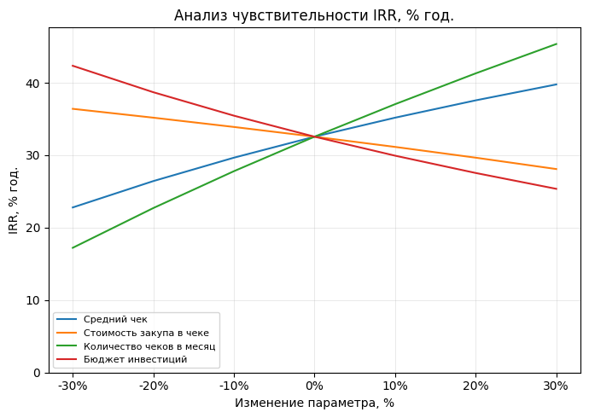
 |  |  |  |  |  |  |  | График чувствительности IRR показывает, что доходность проекта сильнее всего зависит от выручки: и рост среднего чека, и увеличение количества чеков заметно поднимают IRR, а их снижение так же заметно его просаживает. Ухудшение условий по затратам (стоимость закупки и объём первоначальных инвестиций) снижает IRR, но менее резко, чем изменения в выручке. Ключевые драйверы эффективности проекта – цена и объём продаж, тогда как рост затрат "съедает" часть доходности, но в рассматриваемом диапазоне не делает проект убыточным.

Расчеты:

 | Дисконтированные денежные потоки, инвестиции = 3 млн
 | CFt | -2694.05 | 2383.81 | 2179.87 | 8460.73
 | год | 1 | 2 | 3 | 4
 | Ставка диск + 1 | 1.3 | 1.3 | 1.3 | 1.3
 | DCFt​ | -2072.3492308 | 1410.5361065 | 992.20451525 | 2962.3379153
 | NPV | 292.72930633
 | Чистая приведённая стоимость проекта при ставке дисконтирования 30 % составляет ≈ 293 тыс. руб. Показатель положительный, то есть при заданной стоимости капитала проект создаёт небольшую дополнительную стоимость для инвестора и формально может рассматриваться как экономически целесообразный. При этом запас по NPV относительно невелик, что говорит о чувствительности проекта к изменениям ключевых параметров.

 | Срок окупаемости, лет
 | Год | Номинальный |  | Дисконтированный
 | 1 | -5694.05 |  | -2072.3492308 | -5072.3492308
 | 2 | -3310.25 |  | 1410.5361065 | -3661.8131243
 | 3 | -1130.37 |  | 992.20451525 | -2669.608609
 | 4 | 7330.36 |  | 2962.3379153 | 292.72930633

 | Итого: | 3.5 |  | 3.9
 | Номинальный срок окупаемости составляет около 3,5 лет, дисконтированный — около 3,9 лет. Это означает, что с учётом стоимости денег во времени вложенные средства возвращаются практически к концу расчётного горизонта (четвёртого года реализации проекта).

 | PI, %
 | PV | PI
 | 3292.7293063 | 1.10
 | Индекс прибыльности PI = 1,10. Значение выше 1 означает, что проект генерирует приведённые денежные потоки, превышающие объём стартовых вложений: на каждый 1 рубль инвестиций приходится примерно 1,10 рубля приведённых притоков (то есть порядка 0,10 руб. «сверху» на рубль вложенного капитала).

 | ARR, %
 | Среднегодовая прибыль | 2582.59
 | ARR, % | 86.09
 | Каждый 1 рубль стартовых инвестиций приносит в среднем около 1,44 рубля прибыли в год
 | В среднем за год проект генерирует прибыль, равную примерно 143,5 % от первоначально вложенного капитала

 | IRR, %
 | 33%
 | -3000 | -2694.05 | 2383.81 | 2179.87 | 8460.73
 | Внутренняя норма доходности по проекту составляет ≈ 33 % годовых. Это чуть выше требуемой инвестором ставки доходности 30 %, то есть проект проходит по критерию IRR, но с относительно небольшим запасом прочности по доходности.

 | EVA, руб.
 | 7560.73
 | В упрощённом варианте расчёта предполагается, что операционная прибыль после налога (NOPAT) приблизительно равна чистой прибыли последнего года, а ставка 30 % отражает стоимость капитала для инвестора. Вложенный капитал принимается равным первоначальным инвестициям равен 3 млн руб. При таких допущениях экономическая добавленная стоимость (EVA) в последний год расчётного периода составляет около 7,56 млн руб. Это означает, что прибыль проекта в завершающем году существенно превышает «нормальную» требуемую доходность в 30 % годовых на вложенные 3 млн руб., и проект создаёт значительный объём дополнительной стоимости для инвестора.

Код питон для чувствительности прибыли: |  | Код питон для чувствительности irr:
import numpy as np import matplotlib.pyplot as plt # --- ВХОДНЫЕ ДАННЫЕ (ЗАПОЛНИ СВОИМИ ЦИФРАМИ ЗА 4-Й ГОД) --- # Цена (средний чек), тыс. руб./ед. P0 = 3333.33 # Объём продаж, ед. (кол-во контрактов в 4-м году) Q0 = 6 # ПОДСТАВЬ СВОЁ ЗНАЧЕНИЕ # Переменные затраты на 1 ед., тыс. руб./ед. V0 = 458.93 # ПОДСТАВЬ: переменные за год / Q0 # Постоянные затраты за год, тыс. руб. F0 = 8185.67 # ПОДСТАВЬ сумму постоянных затрат за 4-й год # Базовая прибыль за год profit_base = P0 * Q0 - V0 * Q0 - F0 print(f"Базовая прибыль за год: {profit_base:.2f} тыс. руб.") # --- МАССИВ ОТКЛОНЕНИЙ ПО ОСИ X --- # Проценты изменения: -30%, -20%, -10%, 0%, +10%, +20%, +30% k = np.array([-0.3, -0.2, -0.1, 0.0, 0.1, 0.2, 0.3]) labels = ['-30%', '-20%', '-10%', '0%', '10%', '20%', '30%'] # --- РАСЧЁТ ЧИСТОЙ ПРИБЫЛИ ПРИ ИЗМЕНЕНИИ ФАКТОРОВ --- # 1. Средний чек (меняем только цену) profit_price = P0 * (1 + k) * Q0 - V0 * Q0 - F0 # 2. Стоимость закупа в чеке (меняем только переменные затраты на 1 ед.) profit_var = P0 * Q0 - V0 * (1 + k) * Q0 - F0 # 3. Количество чеков в месяц (меняем объем продаж) profit_qty = (P0 - V0) * Q0 * (1 + k) - F0 # 4. Бюджет инвестиций (для простоты считаем, что на прибыль года не влияет) # → линия просто на уровне базовой годовой прибыли profit_inv = np.full_like(k, profit_base) # --- ПОСТРОЕНИЕ ГРАФИКА --- fig, ax = plt.subplots(figsize=(7, 5)) ax.plot(k * 100, profit_price, label='Средний чек') ax.plot(k * 100, profit_var, label='Стоимость закупа в чеке') ax.plot(k * 100, profit_qty, label='Количество чеков в месяц') ax.plot(k * 100, profit_inv, label='Бюджет инвестиций') ax.set_title('Анализ чувствительности \nчистой прибыли, тыс. руб.', fontsize=12) ax.set_xlabel('Изменение параметра, %') ax.set_ylabel('Чистая прибыль, тыс. руб.') ax.set_xticks(k * 100) ax.set_xticklabels(labels) ax.axhline(0, color='gray', linewidth=0.8) ax.grid(True, linewidth=0.4, alpha=0.5) ax.legend(loc='best', fontsize=8) all_profits = np.concatenate([prof |  | import numpy as np import matplotlib.pyplot as plt # ---- ФУНКЦИИ NPV и IRR ---- def npv(rate, cashflows): """NPV для заданной ставки rate и массива cashflows[0..n].""" t = np.arange(len(cashflows)) return np.sum(cashflows / (1 + rate) ** t) def irr(cashflows, tol=1e-6, max_iter=100): """ Простая реализация IRR методом бисекции. Предполагаем, что IRR лежит в диапазоне [-0.99; 10] (от -99% до 1000%). """ low, high = -0.99, 10.0 f_low = npv(low, cashflows) f_high = npv(high, cashflows) # проверяем, что есть смена знака NPV на концах отрезка if f_low * f_high > 0: raise ValueError("Не удалось найти интервал, где NPV меняет знак.") for _ in range(max_iter): mid = (low + high) / 2 f_mid = npv(mid, cashflows) if abs(f_mid) < tol: return mid if f_low * f_mid < 0: high = mid f_high = f_mid else: low = mid f_low = f_mid return mid # приближённое значение # --- БАЗОВЫЕ ДЕНЕЖНЫЕ ПОТОКИ, тыс. руб. --- # CF0 – инвестиции, CF1..CF4 – годовые потоки проекта base_cf = np.array([-3000.0, -2694.05, 2383.81, 2179.87, 8460.73]) # Проверим базовый IRR base_irr = irr(base_cf) * 100 print(f"Базовый IRR: {base_irr:.2f} %") # --- ШАГИ ИЗМЕНЕНИЙ ПАРАМЕТРОВ --- # -30%, -20%, -10%, 0%, +10%, +20%, +30% k = np.array([-0.3, -0.2, -0.1, 0.0, 0.1, 0.2, 0.3]) x_labels = ['-30%', '-20%', '-10%', '0%', '10%', '20%', '30%'] irr_price = [] irr_cost = [] irr_qty = [] irr_inv = [] for delta in k: # 1. Средний чек: масштабируем все операционные потоки (t >= 1) cf_price = base_cf.copy() cf_price[1:] = cf_price[1:] * (1 + delta) irr_price.append(irr(cf_price) * 100) # 2. Стоимость закупа в чеке: # рост затрат (delta > 0) уменьшает операционные потоки, # падение затрат (delta < 0) – увеличивает. # Коэффициент 0.5 задаёт "силу влияния" (можно подправить). cf_cost = base_cf.copy() cf_cost[1:] =

Точка безубыточности
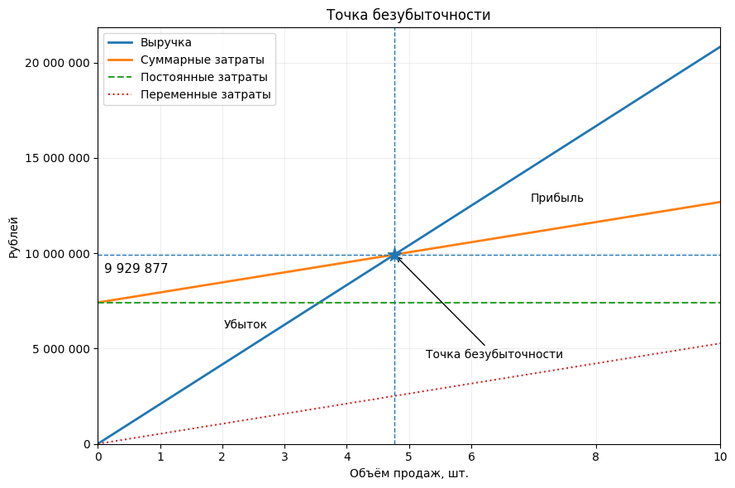
Средняя стоимость 1 решения |  | 3,875,000.00 ₽
5 клиентов в год | 2 год |  | 3 год
постоянные расходы = | 4,382,878.44 ₽ |  | 6,067,016.67 ₽
Переменные (40%) = | 2,195,000.00 ₽ |  | 1,938,100.00 ₽

Постоянные расходы за 1,5 года |  | 7,416,386.78 ₽
Переменные расхходы за 1,5 года |  | 3,164,050.00 ₽

На основе графика точки безубыточности видно, что стартап окупается после продажи примерно 5 единиц продукта, что соответствует выручке 9,9 млн ₽
График рассчитан за первые 1,5 года после выхода на рынок.
...

Расчет рисков
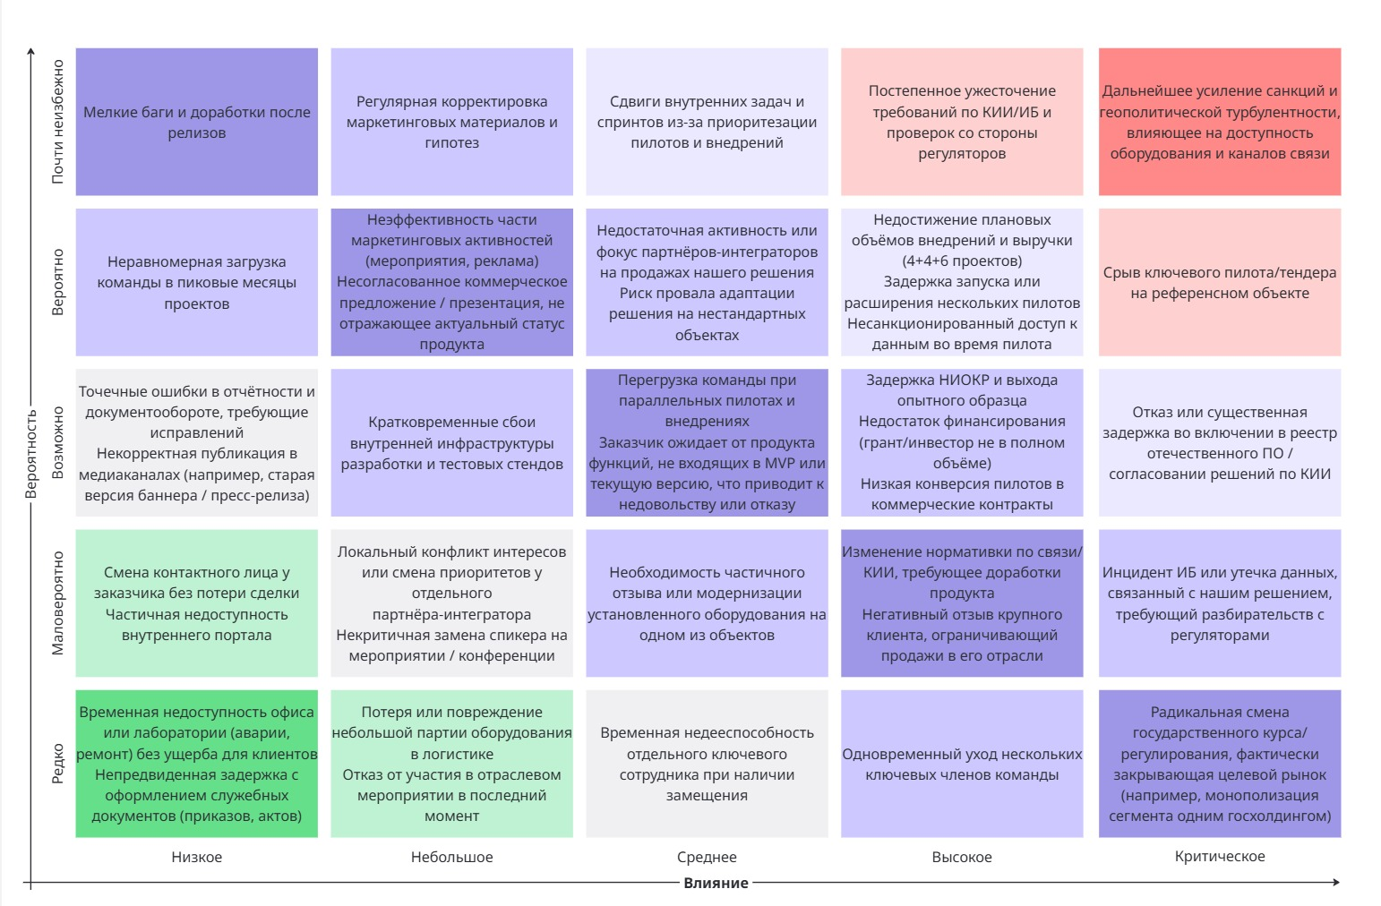
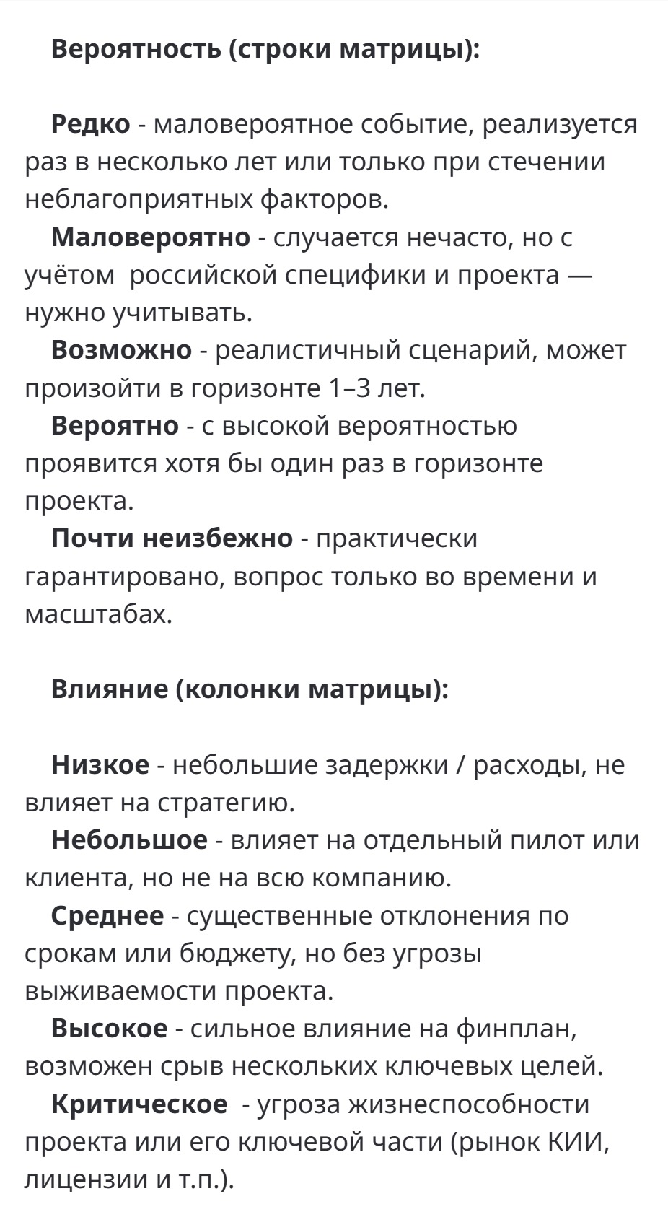
Балл | Таблица с расчётом всех рисков
5 | Риск | Вероятность | Влияние | Балл
4 | Мелкие баги и доработки после релизов | 5 | 1 | 5
3 | Регулярная корректировка маркетинга | 5 | 2 | 10
2 | Сдвиги задач из-за приоритетов | 5 | 3 | 15
1 | Ужесточение требований КИИ/ИБ | 5 | 4 | 20
 | Геополитика / оборудование и каналы | 5 | 5 | 25
Балл | Нагрузка команды в пиковые месяцы | 4 | 1 | 4
5 | Неэффективность маркетинга / несогласованная презентация | 4 | 2 | 8
4 | Недостаток активности партнёров / провал адаптации решений | 4 | 3 | 12
3 | Недостижение планов, задержки пилотов, ИБ-доступ | 4 | 4 | 16
2 | Потеря тендера / срыв пилота на референсе | 4 | 5 | 20
1 | Ошибки в отчётности / публикации | 3 | 1 | 3
 | Сбои инфраструктуры разработки | 3 | 2 | 6
 | Перегрузка при пилотах / завышенные ожидания | 3 | 3 | 9
 | Задержка НИОКР / финансирование / конверсия | 3 | 4 | 12
 | Отказ / задержка по включению в реестры КИИ | 3 | 5 | 15
 | Смена контакта у заказчика / недоступность портала | 2 | 1 | 2 | Топ-10 рисков с наибольшим баллом
 | Конфликт у интегратора / замена спикера | 2 | 2 | 4 | Риск | Вероятность | Влияние | Балл
 | Отзыв/модернизация оборудования | 2 | 3 | 6 | Геополитика / оборудование и каналы | 5 | 5 | 25
 | Изменения нормативки / негативный отзыв | 2 | 4 | 8 | Ужесточение требований КИИ/ИБ | 5 | 4 | 20
 | Инцидент ИБ / утечка и дальнейшие разбирательства | 2 | 5 | 10 | Потеря тендера / срыв пилота на референсе | 4 | 5 | 20
 | Недоступность офиса / документы | 1 | 1 | 1 | Недостижение планов, задержки пилотов, ИБ-доступ | 4 | 4 | 16
 | Потеря небольшой партии / отказ от мероприятия | 1 | 2 | 2 | Сдвиги задач из-за приоритетов | 5 | 3 | 15
 | Отсутствие сотрудника при замещении | 1 | 3 | 3 | Отказ / задержка по включению в реестры КИИ | 3 | 5 | 15
 | Уход нескольких ключевых сотрудников | 1 | 4 | 4 | Недостаток активности партнёров / провал адаптации решений | 4 | 3 | 12
 | Радикальная смена курса (закрытие рынка) | 1 | 5 | 5 | Задержка НИОКР / финансирование / конверсия | 3 | 4 | 12
...

